Sheet1
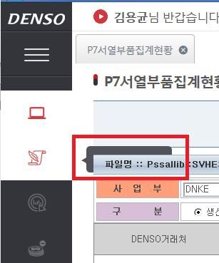
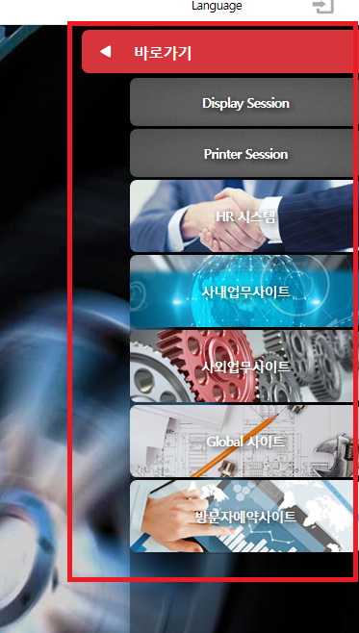
순번 | 구분 | 내용 | 완료여부 | 완료일
1 | 개인권한 | 개인 권한을 부여하면 팀별 권한을 Defualt로 부여가 되지 않음 | 완료
2 | 화면 | 바로가기 메뉴가 프로그램에 진입하면 없어짐 - Session Display 사용시 홈으로 가야함
3 | 화면 | 메뉴의 명이 가려져서 안보임
4 | 설문조사 | 설문조사의 종료 이후 삭제가 되지 않음
5 | 권한부여 | IE11에서 권한부여 프로그램 사용이 불가 (크롬은 가능) 사용자 권한, 부서권한 처리 → 팝업 데이터 로딩이 느리고 끓어져서 처리가 불가
6
7

